Sheet1
 |  |  |  |  |  |  |  |  |  |  |  |  |  | C4
 |  |  | 测 量 复 核 记 录

工程名称 |  |  |  |  | 温州市瓯江口新区一期市政工程PPP项目（瓯扬河、滨水北路和跨海一路等）一河八路十二桥工程 |  |  |  |  |  | 上海建工集团股份有限公司
放样部位（桩号） |  |  |  |  | 滨水北路下面层（K0+407.5~K0+857.5） |  |  |  |  |  | 2018-04-08
原施测人 |  |  |  |  | 李璐 |  |  |  |  |  | 陈赛美
测量复核情况（示意图） |  | 测站点 |  |  |  |  | KZD1 |  |  | 后视点
 |  | 测站点坐标 |  |  |  |  | x=525689.171 |  |  | 后视点坐标
 |  |  |  |  |  |  | y=3091975.207
 |  | 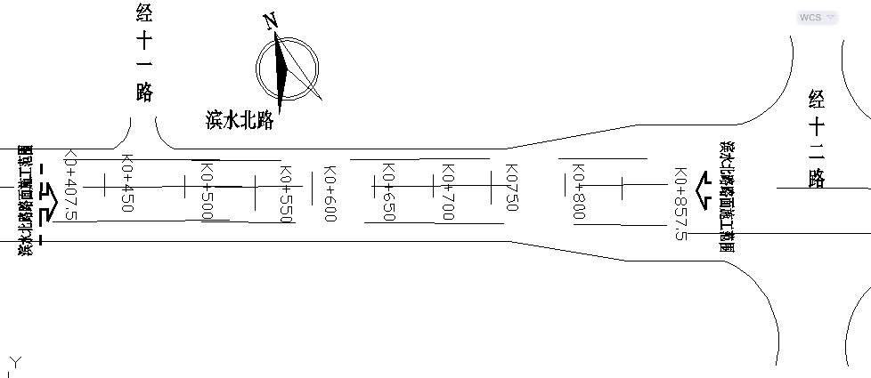

 |  | 测点 |  |  |  |  | 设计坐标 |  |  | 高程 |  | 放样坐标 |  | 高程
 |  | K0407.500 |  |  |  | X | 3091616.045 |  |  |  |  | 3091616.042 |  |  | -0.003
 |  |  |  |  |  | Y | 527761.528 |  |  |  |  | 527761.530 |  |  | 0.002
 |  | 左4m |  |  |  | X | 3091618.435 |  |  |  |  | 3091618.432 |  |  | -0.003
 |  |  |  |  |  | Y | 527758.320 |  |  |  |  | 527758.320 |  |  | 0.000
 |  | 右4m |  |  |  | X | 3091613.656 |  |  |  |  | 3091613.658 |  |  | 0.002
 |  |  |  |  |  | Y | 527764.736 |  |  |  |  | 527764.739 |  |  | 0.003
 |  | 左22.5m |  |  |  | X | 3091629.485 |  |  |  |  | 3091629.483 |  |  | -0.002
 |  |  |  |  |  | Y | 527743.484 |  |  |  |  | 527743.482 |  |  | -0.002
 |  | 右19m |  |  |  | X | 3091604.696 |  |  |  |  | 3091604.694 |  |  | -0.002
 |  |  |  |  |  | Y | 527776.766 |  |  |  |  | 527776.769 |  |  | 0.003
 |  | K0600.000 |  |  |  | X | 3091770.426 |  |  |  |  | 3091770.423 |  |  | -0.003
 |  |  |  |  |  | Y | 527876.519 |  |  |  |  | 527876.521 |  |  | 0.002
 |  | 左4m |  |  |  | X | 3091772.815 |  |  |  |  | 3091772.817 |  |  | 0.002
 |  |  |  |  |  | Y | 527873.311 |  |  |  |  | 527873.308 |  |  | -0.003
 |  | 右4m |  |  |  | X | 3091768.037 |  |  |  |  | 3091768.034 |  |  | -0.003
 |  |  |  |  |  | Y | 527879.727 |  |  |  |  | 527879.726 |  |  | -0.001
 |  | 左19m |  |  |  | X | 3091781.776 |  |  |  |  | 3091781.774 |  |  | -0.002
 |  |  |  |  |  | Y | 527861.281 |  |  |  |  | 527861.282 |  |  | 0.001
复核 结论

备 注

 | 观测： |  |  | 复测： |  |  |  | 计算： | 施工项目部技术负责人： |  |  |  | 监理单位：

 |  |  |  |  |  |  |  |  |  |  |  |  |  | C4

 |  |  |  |  |  |  |  |  |  |  |  |  |  | C4
 |  |  | 测 量 复 核 记 录

工程名称 |  |  |  |  | 温州市瓯江口新区一期市政工程PPP项目（瓯扬河、滨水北路和跨海一路等）一河八路十二桥工程 |  |  |  |  |  | 上海建工集团股份有限公司
放样部位（桩号） |  |  |  |  | 滨水北路下面层（K0+407.5~K0+857.5） |  |  |  |  |  | 2018-04-08
原施测人 |  |  |  |  | 李璐 |  |  |  |  |  | 陈赛美
测量复核情况（示意图） |  | 测站点 |  |  |  |  | KZD1 |  |  | 后视点
 |  | 测站点坐标 |  |  |  |  | x=525689.171 |  |  | 后视点坐标
 |  |  |  |  |  |  | y=3091975.207

 |  | 测点 |  |  |  |  | 设计坐标 |  |  | 高程 |  | 放样坐标 |  | 高程
 |  | 右19m |  |  |  | X | 3091759.077 |  |  |  |  | 3091759.075 |  |  | -0.002
 |  |  |  |  |  | Y | 527891.756 |  |  |  |  | 527891.756 |  |  | 0.000
 |  | K0857.500 |  |  |  | X | 3091976.936 |  |  |  |  | 3091976.938 |  |  | 0.002
 |  |  |  |  |  | Y | 528030.337 |  |  |  |  | 528030.334 |  |  | -0.003
 |  | 左4m |  |  |  | X | 3091979.325 |  |  |  |  | 3091979.323 |  |  | -0.002
 |  |  |  |  |  | Y | 528027.129 |  |  |  |  | 528027.130 |  |  | 0.001
 |  | 右4m |  |  |  | X | 3091974.546 |  |  |  |  | 3091974.549 |  |  | 0.003
 |  |  |  |  |  | Y | 528033.545 |  |  |  |  | 528033.545 |  |  | 0.000
 |  | 左22.5m |  |  |  | X | 3091990.376 |  |  |  |  | 3091990.379 |  |  | 0.003
 |  |  |  |  |  | Y | 528012.292 |  |  |  |  | 528012.290 |  |  | -0.002
 |  | 右22.5m |  |  |  | X | 3091963.495 |  |  |  |  | 3091963.496 |  |  | 0.001
 |  |  |  |  |  | Y | 528048.382 |  |  |  |  | 528048.383 |  |  | 0.001
 |  |  |  |  |  |  |  |  |  |  |  |  |  |  | -0.001
 |  |  |  |  |  |  |  |  |  |  |  |  |  |  | -0.001
 |  |  |  |  |  |  |  |  |  |  |  |  |  |  | -0.003
 |  |  |  |  |  |  |  |  |  |  |  |  |  |  | 0.002
 |  |  |  |  |  |  |  |  |  |  |  |  |  |  | 0.001
 |  |  |  |  |  |  |  |  |  |  |  |  |  |  | 0.000
复核 结论

备 注

 | 观测： |  |  | 复测： |  |  |  | 计算： | 施工项目部技术负责人： |  |  |  | 监理单位：

 |  |  |  |  |  |  |  |  |  |  |  |  |  | C4
 |  |  | 测 量 复 核 记 录

工程名称 |  |  |  |  | 温州市瓯江口新区一期市政工程PPP项目（瓯扬河、滨水北路和跨海一路等）一河八路十二桥工程 |  |  |  |  |  | 上海建工集团股份有限公司
放样部位（桩号） |  |  |  |  | 跨海一路下面层（K3+443.169~K4+270） |  |  |  |  |  | 2018-3-30
原施测人 |  |  |  |  | 李璐 |  |  |  |  |  | 陈赛美
测量复核情况（示意图） |  | 测站点 |  |  |  |  | KZD1 |  |  | 后视点
 |  | 测站点坐标 |  |  |  |  | x=525689.171 |  |  | 后视点坐标
 |  |  |  |  |  |  | y=3091975.207
 |  | 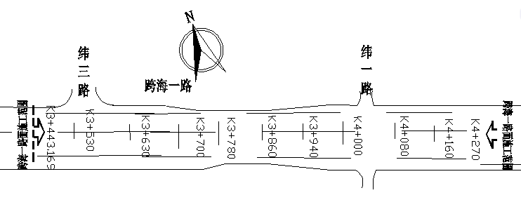

 |  | 测点 |  |  |  |  | 设计坐标 |  |  | 高程 |  | 放样坐标 |  | 高程
 |  | 左19m |  |  |  | X | 3092624.702 |  |  |  |  | 3092624.700 |  |  | -0.002
 |  |  |  |  |  | Y | 528489.140 |  |  |  |  | 528489.139 |  |  | -0.001
 |  | 右19m |  |  |  | X | 3092602.003 |  |  |  |  | 3092602.002 |  |  | -0.001
 |  |  |  |  |  | Y | 528519.616 |  |  |  |  | 528519.613 |  |  | -0.003
 |  |  |  |  |  |  |  |  |  |  |  |  |  |  | 0.001
 |  |  |  |  |  |  |  |  |  |  |  |  |  |  | -0.001
 |  |  |  |  |  |  |  |  |  |  |  |  |  |  | 0.003
 |  |  |  |  |  |  |  |  |  |  |  |  |  |  | 0.002
 |  |  |  |  |  |  |  |  |  |  |  |  |  |  | -0.001
 |  |  |  |  |  |  |  |  |  |  |  |  |  |  | 0.001
 |  |  |  |  |  |  |  |  |  |  |  |  |  |  | 0.001
 |  |  |  |  |  |  |  |  |  |  |  |  |  |  | -0.002
 |  |  |  |  |  |  |  |  |  |  |  |  |  |  | -0.002
 |  |  |  |  |  |  |  |  |  |  |  |  |  |  | -0.001
 |  |  |  |  |  |  |  |  |  |  |  |  |  |  | 0.000
 |  |  |  |  |  |  |  |  |  |  |  |  |  |  | 0.002
 |  |  |  |  |  |  |  |  |  |  |  |  |  |  | -0.002
 |  |  |  |  |  |  |  |  |  |  |  |  |  |  | 0.002
复核 结论

备 注

 | 观测： |  |  | 复测： |  |  |  | 计算： | 施工项目部技术负责人： |  |  |  | 监理单位：

